Tabelle1
TODO Liste
Pos | Problemstellung/Aufgabe | Priorität | Termin |  |  |  | Kontaktdaten | To Do | Ergebnis/Auswertung | Aufwand in [h oder d]
 |  | dringend = 1 |  | Pendend | Erledigt | annuliert

1 | Mobilphone Ausrichtung Landscape: Höhe ist die gleiche wie bei Portait, daher Logo am unteren Rand | 2 | 2018-11-08 |  |  |  |  |  |  | 3
2 | Test Datenbaninhalt inEditor TinyMce einfügen.Geht das? | 1 | 2018-10-20 |  | x |  |  |  |  | 1
3 | Link Menüpunkt aufSeitemitte anstatt obensprigen | 1 | 2018-10-23 |  | x |  |  |  |  | 1
4 | Hamburger funktioniert nicht mehr | 1 | 2018-11-08 |  | x |  |  |  | Pingu auf https umgestellt (Achtung lokal immer noch auf http
5 | Frontend Page - Account erstellen (mit Libary Ion Auth) | 1 | 2018-10-30 |  | x
6 | Javascript Kalender Dropdown suchen und einbinden | 2 | 2018-11-15 |  | x |  |  |  | HTML 5 Inputfeld
7 | Email auf Pingu kann nicht versendet werden. Eventuell wegen ssl, oder ging es noch gar nie? | 1 | 2018-11-10 |  | x
8 | Mit Bestätigungslink nicht einen neuen Tab öffnen mit Redirect | 2 | 2018-11-10
9 | Mit Edit User die Email Adresse ändern. => Email ist Username. Wenn geänder twird, dann muss Acount deaktiviert und ein neuer Aktiovaion Key desendet werden | 1 | 2018-11-10 |  | x
10 | Git Ignore - Was gehört alles da rein? | 2 | 2018-11-10
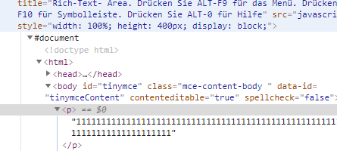
11 | Anwendung Modules - ablauf, wie werden Funktionen von My_Controoler im Backgroud Controller über schroeben | 1 | 2018-11-25 |  | x
12 | Anwendung Modules: Config wird nicht erkannt, wiso ist variable unbekannt? | 1 | 2018-11-25 |  | x
13 | Tinymce Textareafeld daten mitgeben: => Wenn über Javasscript, adnn nicht direkt auf Textareafeld selbt? (darf direkt auf das tieferigende Element adressier twerden oder verändert sich das )? => wenn mit php link, wie aktuelle id mitgeben | 1 | 2018-11-19 |  | x |  |  | über php mit dropdown als formularelement für id auslesen
15 | Bei Tiny MCE wird beim speichern immer auch der im Hintergrund Standartmässig eingebundene Paragraf in die Datenbank mitgespeichert. Uns somit wird dieser auch automatisch beim laden des Content inden Editor hineingeladen. Kann dies unterbunden werdne | 1 | 2018-11-19 |  | x |  |  | html encoding in view bei set value auschalten (true entferen)
16 | joints mit gleichen spaltennamen | 1 | 2018-11-22 |  | x
17 | Frage: Wenn Validerung mittels form validations gemacht werden, braucht es dann nochmals überprüfenung beim eiintragen in die Datenbank. Z.B. können Fremdschlüssel geprüfet werden mit einer callable Funktion. Darf in diesem Fall dieDAten einfach gespeichert werden ohne dabei Sicherheiten zu verieren | 1 | 2018-11-28 |  | 1 |  |  | Nein nicht mehr nötig
18 | hmvc Module mit form valiation. Anpassungen => Problem mit search_key funktion wegen set_message | 1 | 2018-11-28 |  | 1
19 | Korrektes Routing mit hmvc modulen. Habe es etwas anders al im Bücher. Ist das korrekt so? Kann jedoch config und outing nicht einstellen, da variable nicht gefunden wird | 1 | 2018-11-28 |  | 1
20 | Funktion zum überprüfen ob Anfrage per Php oder Ajax kommt. Wie erstellen und wie sicher ist die information | 1 | 2018-12-02 |  | 1 |  |  | ist bereits integriert
21 | Saubere datenbankverarbeitung mit Fremdschlüssel. Z.B. Benutzerlöscchen jedoch als fremdkey in andeen Tabellen verlinkt? => Best pracis???? | 1 | 2018-12-02

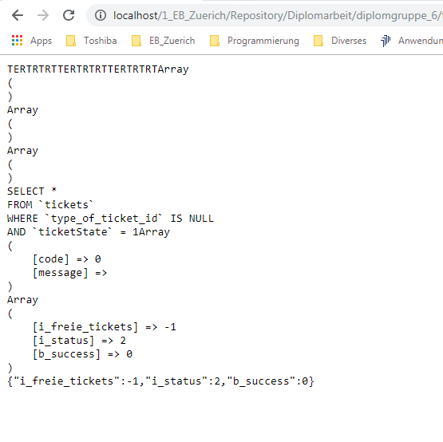
23 | welche funktion haben die coonstrains beim update? Habe keinen Unterschied bemerkt | 1 | 2018-12-02
24 | Datumsformate für Javascript - geeignete libaries? | 1 | 2018-12-02 |  |  |  |  | Mit Indexierten Arrays wie im Javascript gemacht, aber bereit im php gleicheinsetzten und arrays übergeben
25 | Wie funktionier teine saubere join abfrage mit groupenktriterien. Meine abfrage dauert merere sekunden für ca 5 Datensätze | 1 | 2018-12-02
26 | Wie kann eine get abfrage kontrolliert werden mit transcation, dass sicher eine korrekte Queryabfrage erfolgte (z.B id <> null wie links)??? | 1 | 2018-12-02
27 | Wie findest du den Ansatz mit dem Form helper und der Validierung? - überlagerung mit my form validation? - callback funktionen mit mehreren elementen (wie kann diese funktion in den my form validation integreit werden) | 1 | 2018-12-02
28 | Ist der Einsatz von Bootstrap mit den Grid gut eingesetzt bei mir? | 1 | 2018-12-02
29 | Wie kann mit Tiny MCE Bootstrap responsive gut eingesetzt werden? Müssen Templates erstellt werden oder gibt es auch andere Varianten? | 1 | 2018-12-02

